报关单
中华人民共和国海关出口货物报关单
预录入编号： |  |  |  |  | 申报口岸: |  |  | 海关编号:
境内发货人 |  | * |  | 出境关别 | ( ) | 出口日期 |  |  |  | 申报日期 |  |  |  | 备案号 |  |  |  |  | 签约地点： | 深圳
深圳市*****有限公司 |  |  |  |  |  |  |  |  |  |  |  |  |  |  |  |  |  |  | 成交方式: | FOB | SHENZHEN | 付款条件： | 电汇
境外收货人 |  | AEO： |  | 运输方式 | ( ) | 运输工具名称及航次号 |  |  |  | 提运单号 |  |  |  |  |  |  |  |  | 卖方公司： | 深圳市*****有限公司
GOODS-LUCK INT'L LOGISTICS(HK) CO.,LTD |  |  |  |  |  |  |  |  |  |  |  |  |  |  |  |  |  |  | 卖方地址：
生产销售单位 |  | * |  | 监管方式 | ( ) | 征免性质 | ( ) |  |  | 许可证号 |  |  |  |  |  |  |  |  | 卖方电话： | 0755-123456789 |  | 卖方传真： | 0755-123456789
深圳市*****有限公司 |  |  |  | 一般贸易 |  | 一般征税 |  |  |  |  |  |  |  |  |  |  |  |  | 买方公司： | GOODS-LUCK INT'L LOGISTICS(HK) CO.,LTD
合同协议号 |  |  |  | 贸易国(地区) | ( ) | 运抵国(地区) | ( ) |  |  | 指运港 | ( ) |  |  | 离境口岸 | ( ) |  |  |  | 买方地址： | UNIT 04,7/F BRIGHT WAY TOWER NO 33 MONG KOK RD KL,HK
SY070315151589 |  |  |  |  |  |  |  |  |  |  |  |  |  | 盐田 |  |  |  |  | 买方电话： | (0852)123456789 |  | 买方传真： | (0852)123456789
包装种类 |  | ( ) |  | 件数 | 毛重（千克） | 净重（千克） |  | 成交方式 | ( ) | 运费 |  |  | 保费 |  |  | 杂费 |  |  | 报关简称： |  |  | 报关全称：
纸箱 |  |  |  | 20 | 300 | 250 |  | FOB |  |  |  |  |  |  |  |  |  | 境外收货人： |  |  | 境外收货人通常指签订并执行出口贸易合同中的买方或合同指定的收货人，名称一般填报英文名称，检验检疫要求填报其他外文名称的，在英文名称后填报，以半角括号分隔。
随附单证及编号 |  |  |  |  |  |  |  |  |  |  |  |  |  |  |  |  |  | 境外收货人代码： |  |  | 非互认国家（地区）AEO企业等其他情形，编码免于填报。对于AEO互认国家（地区）企业的，编码填报AEO编码，填报样式按照海关总署发布的相关公告要求填报（如新加坡AEO企业填报样式为：SG123456789012，韩国AEO企业填报样式为KR1234567，具体见相关公告要求）。
 |  |  |  |  |  |  |  |  |  |  |  |  |  |  |  |  |  | 检验检疫附加编号： |  |  | 通过以下网站输入10位HS编号，再根据申报要素细分确定3位检疫附加编号
标记唛码及备注： |  |  |  |  |  |  |  |  |  |  |  |  |  |  |  |  |  | 海关HS编码查询： |  |  | https://e-service.shciq.gov.cn/shesp/
备注： |  |  |  |  |  |  |  |  |  |  |  |  |  |  |  |  |  | 查申报要素网址： |  |  | http://www.hscode.net/IntegrateQueries/QueryYS/
 |  |  |  |  |  |  |  |  |  |  | 报关联系电话： |  |  |  |  |  |  | 合计： |  |  | 贸易国：出口是指合同买方所在的国家（地区），需填写准确，以后可能会影响收汇。
特殊关系确认: |  |  | 价格影响确认： |  | 支付特许权使用费: |  |  | 自报自缴: |  | 出口不填 | 原产国/目的国/货源地未注明的项默认与提供的项相同 |  |  |  |  |  |  | 250 | 300 | 20
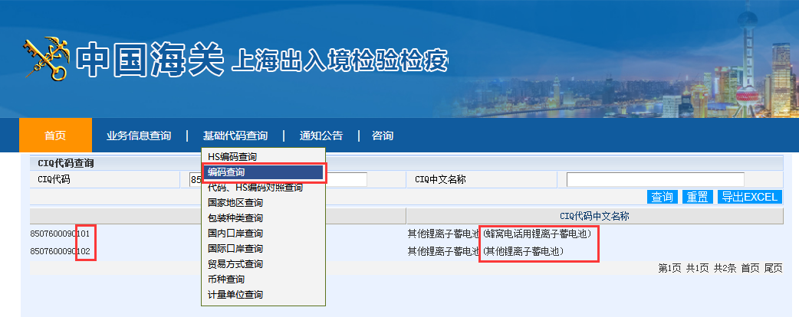
项号 | 商品编号 |  | 商品名称及规格型号 |  |  | 数量及单位 |  | 单价/总价/币制 |  | 原产国（地区） |  | 最终目的国（地区） |  |  | 境内货源地 |  | 征免 | 净重 | 毛重 | 件数
1 | 8507600090 |  | 移动电源 |  |  |  |  | 10 |  | 中国 |  | 香港 |  |  | 深圳特区 |  | 照章征税 | 250 | 300 | 20
 | 102 |  | 0|0|手机充电等用|锂离子制|无牌|无型号|6000MAH|不含汞|5V |  |  |  | 千克 | 5800
 |  |  |  |  |  | 580 | 个 | 美元
2

3

4

5

6

7

8

9

10

11

12

13

14

15

16

17

18

19

20

21

22

23

24

25

26

27

28

29

30

31

32

33

34

35

36

37

38

39

40

41

42

43

44

45

46

47

48

49

50

 |  |  |  |  |  |  |  |  |  |  |  |  |  |  |  |  |  |  |  |  |  |  |  | 表格制作单位：深圳市长来运报关有限公司QQ1152276688

申报要素
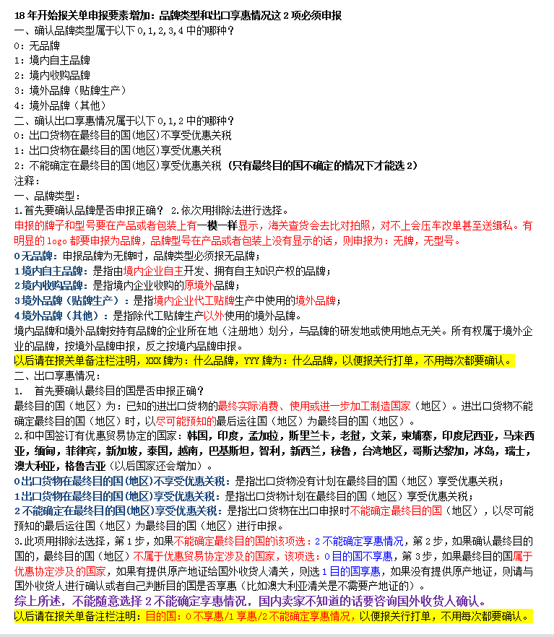
(产品或者包装上有明显的logo，带R，TM标识的商标必须申报为品牌，有显示型号（model，type no.）的必须申报为型号)(申报的牌子型号要在产品或包装上有一模一样显示，海关查货的话会去比对拍照，对不上会升级整车查验和压车改单）
(申报的牌子型号要在产品或包装上有一模一样显示，海关查货的话会去比对拍照，对不上会升级整车查验和压车改单）
检验检疫附加编号：通过以下网站输入10位HS编号，再根据申报要素细分确定3位检疫附加编号
 |  | https://e-service.shciq.gov.cn/shesp/
申报要素查询网址： |  | http://www.hscode.net/IntegrateQueries/QueryYS/

申报要素
序号 | 品名 | 海关HS编码 | 检疫附加码 | 品牌 | 型号 | 品牌类型 | 出口享惠情况 | 其他申报要素
1 |  |  |  |  |  | 0无品牌 | 0不享惠
2 |  |  |  |  |  | 1境内自主 | 1享惠
3 |  |  |  |  |  | 2境内收购 | 2不确定享惠
4 |  |  |  |  |  | 3境外贴牌
5 |  |  |  |  |  | 4境外其他
6
7
8

